Nota van inlichtingen
 | Nota van inlichtingen 4 AANBESTEDING Heesch West ontwerp aansluitingen A59 |  | Datum: 18-03-2024
 |  | Aanvullingen/ verduidelijkingen aanbestedende dienst - ALGEMEEN
 | Wijziging tarieven | 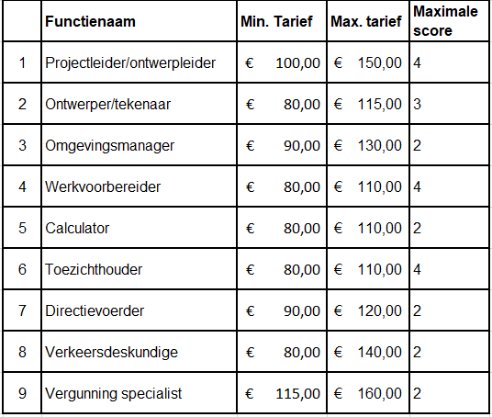 Naar aanleiding van vragen over de tarieven heeft de aanbestedende dienst besloten de tarieven te verruimen als volgt.
 | Wijziging planning | In verband met bovenstaande wijziging heeft de aanbestedende dienst besloten de planning te verruimen. De nieuwe planning zal in TenderNed worden weergeven.

 | Betrekking op: | Gestelde vragen | Antwoord
1 | Indexering | In de concept overeenkomst, artikel 4 lid 2, is beschreven dat de uurtarieven vast zijn tot en met 31 december 2025, dat is bijna 2 jaar. Na 2 jaar kunnen de tarieven geïndexeerd worden. Bent u bereid, gezien onze vraag met betrekking tot de uurtarieven en de vragen van andere gegadigde(n) ten aanzien van de prijzen en (niet marktconforme) tarieven om de mogelijkheid tot indexering vanaf 1 januari 2025 in te laten gaan? | De periode van 1,5 jaar tot aan indexering is niet onrealistisch in ogen van de aanbestedende dienst. U kunt hiermee afdoende rekening houden bij de aangeboden tarieven in uw inschrijving. Dit blijft ongewijzigd.
2 | Tarieven | Bent u bereid af te zien van de eis dat het aanbieden van hogere uurtarieven dan het maximum uurtarief tot uitsluiting leidt (laatst zin paragraaf 5.5)? | Dit blijft ongewijzigd. Wel zijn de tarieven zoals hierboven is aangegeven opgehoogd.
3 | Tarieven | In uw uitvraag vraagt u de markt om u alle werkzaamheden uit handen te nemen in het kader van de voorbereiding en uitvoering van de aanpassingen aan de aansluiting en onderdoorgang A59. Dit vraagt om een integrale benadering en aanpak met inzet van gespecialiseerde expertise in alle projectfasen die doorlopen moeten worden. Dit sluit goed aan bij de integrale expertise die wij kunnen leveren en wij zouden dan ook graag een aanbieding willen doen. Wij kunnen echter met de tarieven genoemd in paragraaf 5.5 geen positieve businesscase opstellen en aanbieden. Bent u bereid de tarieven, zowel de minimale als maximale tarieven, mede gezien het feit dat de concept overeenkomst voorziet in vaste tarieven voor de komende 2 jaar, met minimaal 15% verhogen? | Zie wijziging boven aan deze nota van inlichtingen.
4 | Beschrijvend document, par. 5.5 | Bij het toekennen van scores bij de tarieven: wordt er ook gerekend met decimalen? | Het is toegestaan om decimalen (centen) te gebruiken. In de formule wordt niet afgerond.
5 | Beschrijvend document, gunningscriterium 2 Kansen | Opdrachtgever vraagt naar mogelijke kansen voor Heesch-west. Niet wordt aangegeven om hoeveel kansen het gaat. Om tot vergelijkbare aanbiedingen te komen waardoor de beoordeling eenduidig plaatsvindt, vragen wij de aanbestedende dienst om het aantal kansen te beperken tot 3 (vergelijkbaar met het aantal risico's) | De aanbestedende dienst gaat akkoord met het maximaliseren van de kansen tot drie. De aanbestedende dienst wil benadrukken dat er beoordeeld wordt op de meerwaarde van de kans zoals beschreven staat bij de gunningscriterium en niet op het aantal kansen.
6 | Beschrijvend document, par. 2.4 | Onder 2.4 geeft u aan dat er meerdere projecten zijn: Kunt u hier een nadere toelichting op geven | Het gaat om 2 projecten. Het ene project behelst het ontwerpen en verder uitwerken van een rotonde met fietstunnel bij de Weerscheut. Het andere project betreft het ontwerpen en verder uitwerken van de reconstructie van op- en afrit A59. Zie hiervoor ook de bijlage 6 en 7.

 |  | Er staan geen verdere vragen meer open

